상품제안서
리복 170g 면사타올 1P (3칼라) | 상품코드: S44569

 |  |  |  |  |  |  | 02-713-8555 | www.synergygift.co.kr
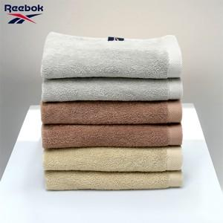

【상세/제작정보】

【인쇄/포장옵션】 | 실크 / 포장지포장

【공급단가】 | 수량 | 50~ | 100~ | 300~ | 1,000~ | 3,000~
*VAT별도 | 단가 | 5,150원 | 4,680원 | 4,490원 | 4,300원 | 4,220원

【상품 URL】 | https://www.synergygift.co.kr:443/src/goods_detail.php?gdno=44569

